Risikomatrise - forklaring
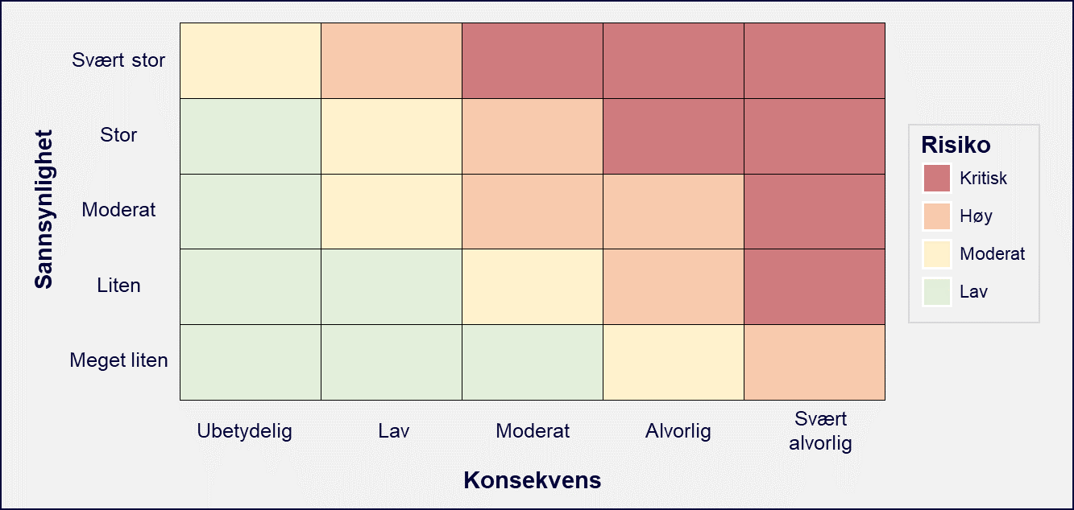
Konsekvens | Eksempel på risikomatrise (med plassering av risikoer):
Svært alvorlig
Alvorlig
Moderat
Lav
Ubetydelig

Sannsynlighet
Svært stor
Stor
Moderat
Liten
Meget liten

Beskrivelse:
Risikologgen skal brukes aktivt fra oppstart av prosjektet.
Hver identifiserte risiko skal tillegges en sannsynlighet og konsekvens som beskrevet over.
Prosjektgruppen må bestemme seg for hva man legger i de forskjellige begrepene før man starter dette arbeidet.
Med dette menes at gruppen må bestemme seg for hva som for eksempel menes med "moderat sannsynlighet".
Risikologgen bør være agendapunkt nummer 1 på alle prosjektgruppemøter for å aktivt følge opp prosjektet sammen.

